БТСС
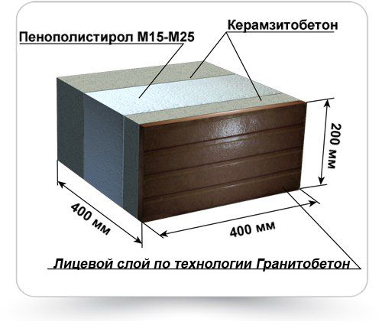
Состав и стоимость материалов необходимых для производства Блоков Теплоэффективных Строительных Стеновых (БТСС), ТУ 5320-013-49403146-2014

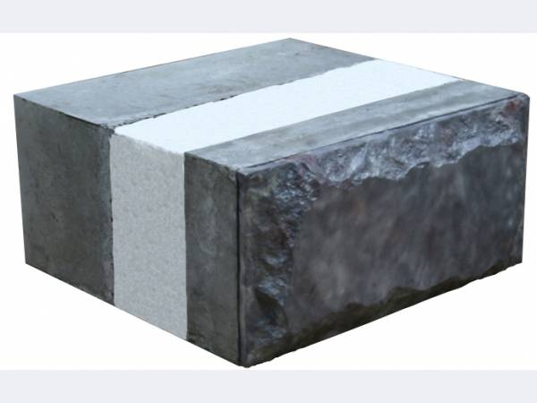

Наименование комплектующих для производства одного БТСС, ТУ 5320-013-49403146-2014 |  |  | Состав и стоимость материалов одного БТСС
 |  |  | состав |  | цена, с НДС | сумма с НДС
 |  | ед.изм. |  | ед.изм. | руб./кг. | руб.
Цемент М500 Д0, (с доставкой), т | 5,500.00 | руб/тн | 3.500 | кг | 5.50 | 19.25
Гранитный отсев фракция 5-15 мм, (с доставкой), т | 1,250.00 | руб/тн | 1.800 | кг | 1.25 | 2.25
Керамзит (с доставкой), т | 2,678.00 | руб/тн | 6.000 | кг | 2.68 | 16.07
Пластифицирующая добавка, кг | 66.00 | руб/кг | 0.035 | кг | 66.00 | 2.31
Пенополистирол, кг | 1,100.00 | руб/м³ | 0.015 | кг | 1,100.00 | 16.50
Пигмент, кг | 80.00 | руб/кг | 0.015 | кг | 80.00 | 1.20
Песок, (с доставкой), т | 300.00 | руб/тн | 11.500 | кг | 0.30 | 3.45
Связь базальтопластиковая d4, 1шт | 1.70 | 1 шт. | 4.000 | шт | 1.70 | 6.80
 |  |  | 22.87 | кг | Итого: | 67.83

